2021_04_data
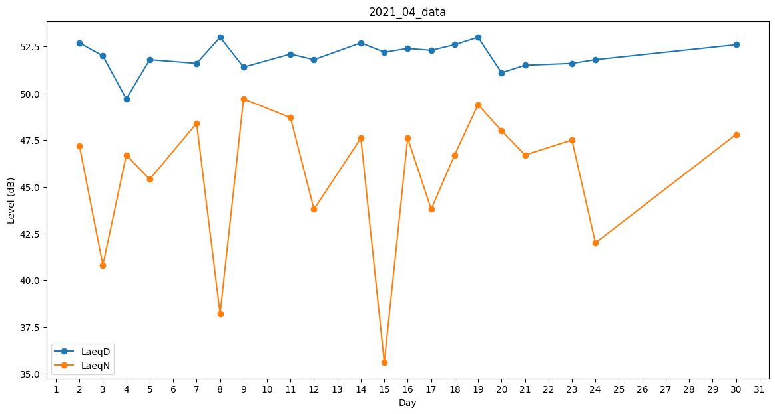
Day | LaeqD | LaeqN
1 | 53.9 | 0
2 | 52.7 | 47.2
3 | 52 | 40.8
4 | 49.7 | 46.7
5 | 51.8 | 45.4
6 | 51.7 | 0
7 | 51.6 | 48.4
8 | 53 | 38.2
9 | 51.4 | 49.7
10 | 49.4 | 0
11 | 52.1 | 48.7
12 | 51.8 | 43.8
13 | 50.5 | 0
14 | 52.7 | 47.6
15 | 52.2 | 35.6
16 | 52.4 | 47.6
17 | 52.3 | 43.8
18 | 52.6 | 46.7
19 | 53 | 49.4
20 | 51.1 | 48
21 | 51.5 | 46.7
22 | 53.1 | 0
23 | 51.6 | 47.5
24 | 51.8 | 42
25 | 52.1 | 0
26 | 0 | 0
27 | 0 | 0
28 | 0 | 0
29 | 0 | 0
30 | 52.6 | 47.8

